Sheet1
附件 2
清远市第三人民医院新综合大楼检验室 改造项目办公家具采购项目报价明细表
序号 | 项目名称 | 项目特征描述 | 单位 | 数量 | 单价 | 备注
1 | 二层检验科HIV操作室边台柜 | 1.名称：二层检验科HIV操作室边台柜 2.边台柜规格:2200mm长*750mm宽*850mm高，配制:PP水盆、感应水龙头、单头洗眼器、插座盒6个 | 台 | 1 |  | 1、主架：采用1.5-2.0mm镀锌钢管； 2、柜体：采用厚度.0.8mm的一级医用电解镀锌钢板； 3、台面：采用实芯理化板，其材料厚度≥1.2cm，符合GB/T 17657-2013中关于理化板测相关标准； 4、导轨：采用三节导轨，具有顺畅，静音，抽拉自如，抽屉内能放置30KG负载重量； 5、锁：采用品牌锁具；锁具有钥匙重复率低，互开率低于1/1000； 6、粉末：采用静电喷涂粉末； 7、踢脚线：采用SUS304拉丝不锈钢，比柜体前端面缩进尺寸为23mm，高100mm，操作时无抵脚感。 8.参考样式图片：
2 | 二层检验科HIV操作室边台柜 | 1.名称：二层检验科HIV操作室边台柜 2.边台柜规格:2450mm长*750mm宽*850mm高，配制:插座盒6个 | 台 | 1
3 | 二层检验科清洁室边台柜 | 1.名称：二层检验科清洁室边台柜 2.边台柜规格:2950mm长*750mm宽*850mm高，配制:PP水盆、感应水龙头、单头洗眼器、插座盒6个 | 台 | 1
4 | 二层检验科接种室边台柜 | 1.名称：二层检验科接种室边台柜 2.边台柜规格:1800mm长*750mm宽*850mm高，配制:插座盒3个 | 台 | 1
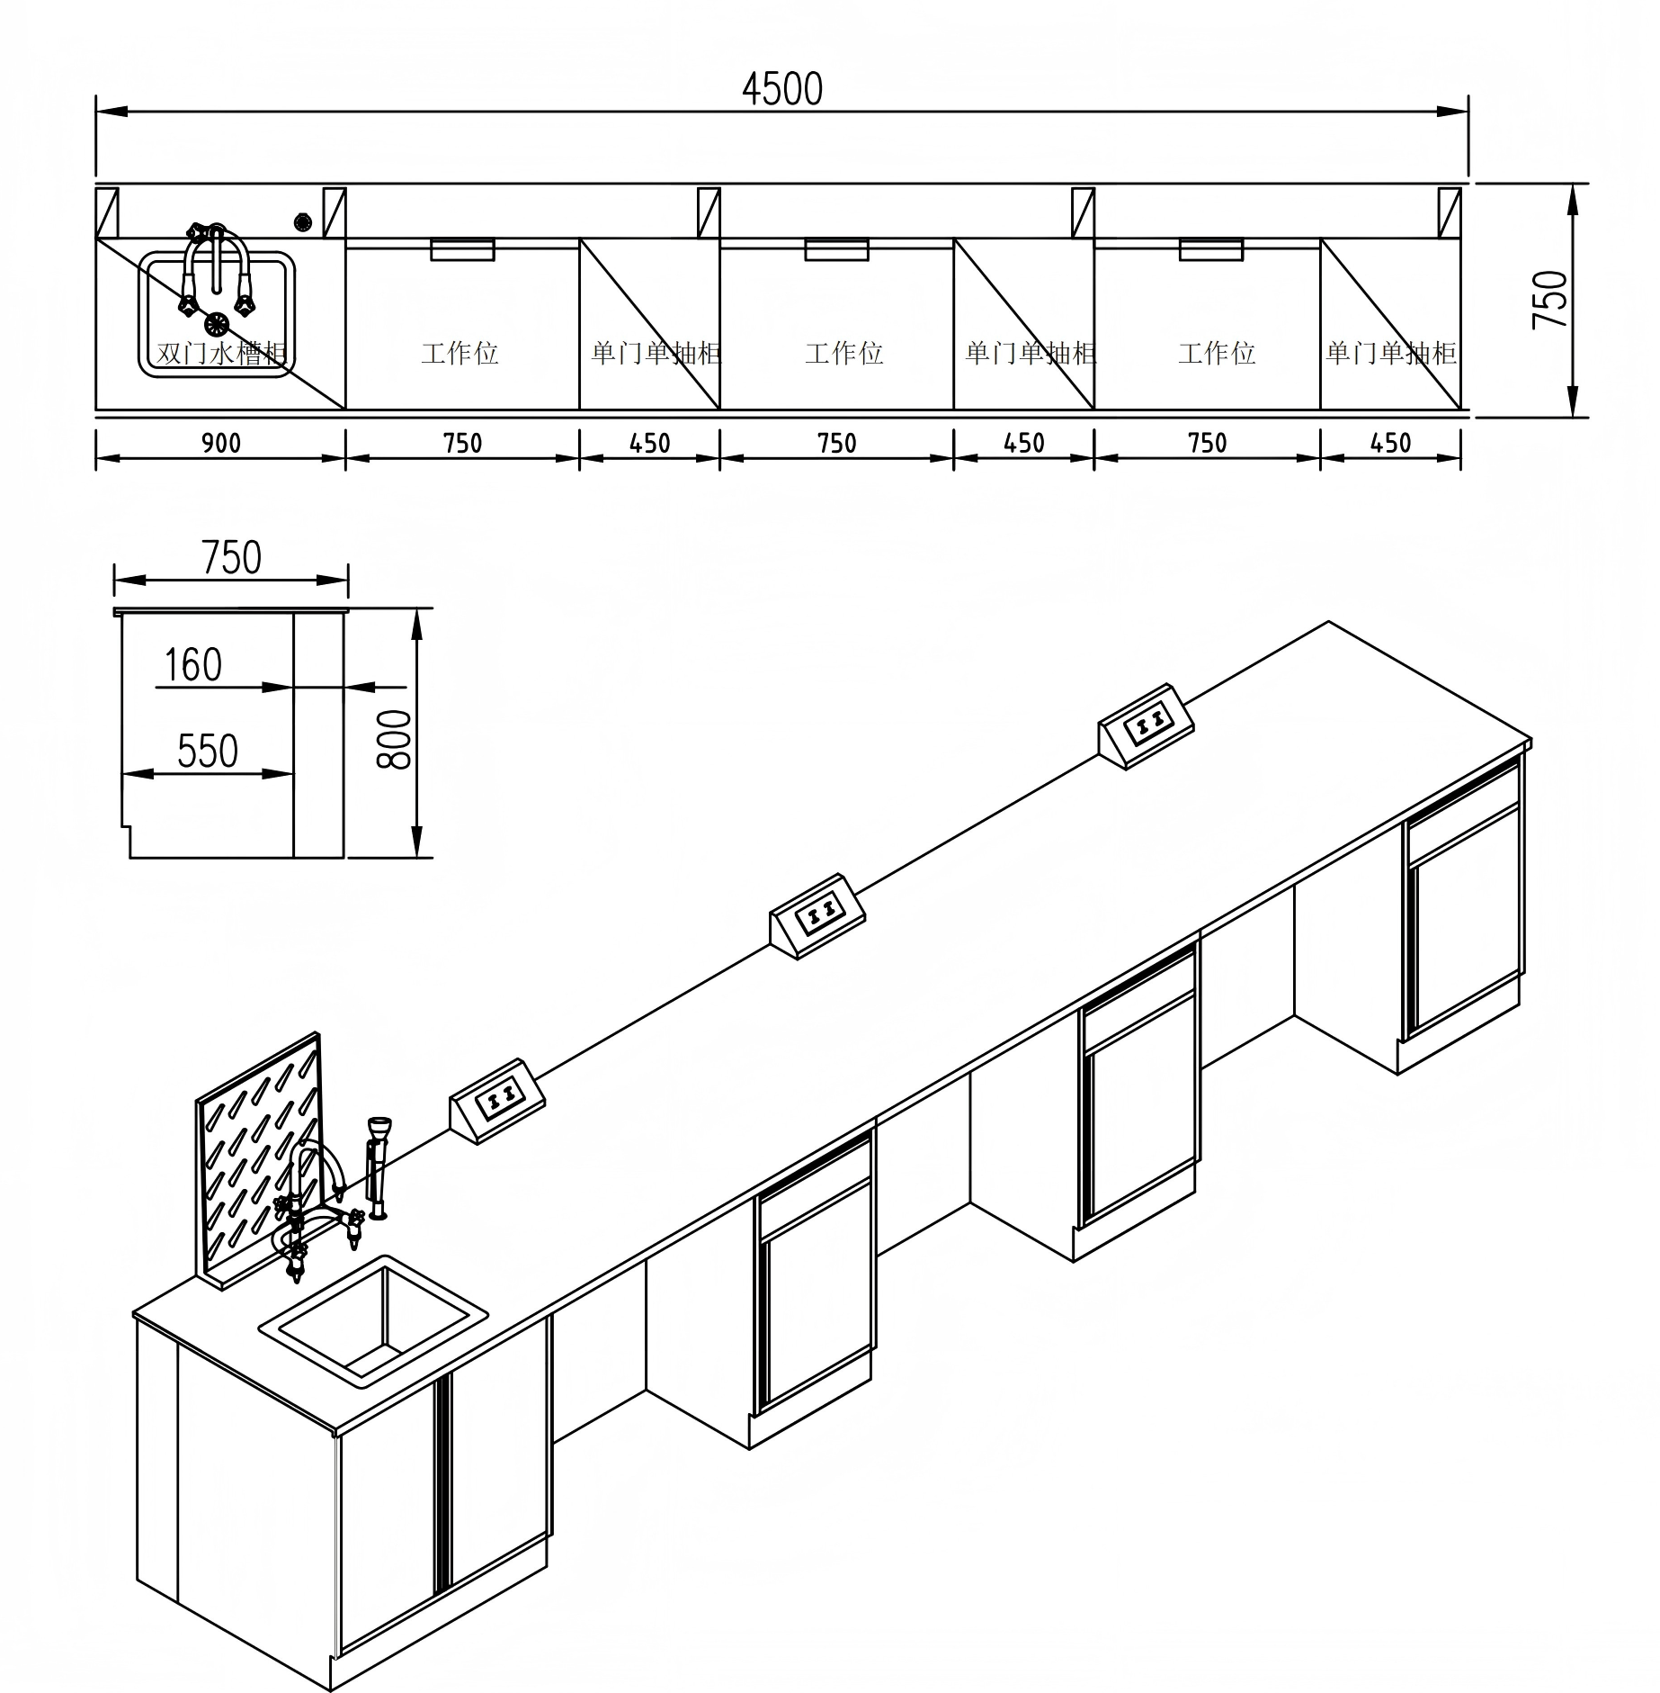
5 | 二层检验科接种室边台柜 | 1.名称：二层检验科接种室边台柜 2.边台柜规格:1950mm长*750mm宽*850mm高，配制:PP水盆、感应水龙头、插座盒3个 | 台 | 1
6 | 二层检验科细菌鉴定室边台柜 | 1.名称：二层检验科细菌鉴定室边台柜 2.边台柜规格:5950mm长*750mm宽*850mm高，配制:PP水盆、感应水龙头、插座盒6个 | 台 | 1
7 | 二层检验科接受发窗口边台柜 | 1.名称：二层检验科接受发窗口边台柜 2.边台柜规格:4150mm长*750mm宽*850mm高，配制:插座盒6个 | 台 | 1
8 | 二层检验科接受发窗口边台柜 | 1.名称：二层检验科接受发窗口边台柜 2.边台柜规格:3650mm长*750mm宽*850mm高，配制:插座盒6个 | 台 | 1
9 | 二层检验科发血窗口边台柜 | 1.名称：二层检验科发血窗口边台柜 2.边台柜规格:3650mm长*750mm宽*850mm高，配制:插座盒6个 | 台 | 1
10 | 二层检验科检验室边台柜 | 1.名称：二层检验科检验室边台柜 2.边台柜规格:4500mm长*750mm宽*850mm高，配制:PP水盆、感应水龙头、纯水水龙头、插座盒9个 | 台 | 1
11 | 二层检验科检验室边台柜 | 1.名称：二层检验科检验室边台柜 2.边台柜规格:6650mm长*750mm宽*850mm高，配制:PP水盆、感应水龙头、插座盒15个 | 台 | 1
12 | 二层检验科检验室边台柜 | 1.名称：二层检验科检验室边台柜 2.边合柜规格:2600mm长*750mm宽*850mm高，配制:插座盒6个 | 台 | 1
13 | 二层检验科检验室边台柜 | 1.名称：二层检验科检验室边台柜 2.边台柜规格:7049mm长*750mm宽*850mm高 | 台 | 1
14 | 二层检验科前处理室边台柜 | 1.名称：二层检验科前处理室边台柜 2.边台柜规格:6699mm长*750mm宽*850mm高，配制:PP水盆、感应水龙头、插座盒9个 | 台 | 1
15 | 二层检验科配血室边台柜 | 1.名称：二层检验科配血室边台柜 2.边台柜规格:7331mm长*750mm宽*850mm高，配制:PP水盆、感应水龙头、单头洗眼器、插座盒12个 | 台 | 1
16 | 二层检验科储血室边台柜 | 1.名称：二层检验科储血室边台柜 2.边台柜规格:3148mm长*750mm宽*850mm高，配制:插座盒9个 | 台 | 1
17 | 二层检验科洗消间边台柜 | 1.名称：二层检验科洗消间边台柜 2.边台柜规格:1796mm长*750mm宽*850mm高，配制:PP水盆、三联龙头、插座盒3个 | 台 | 1
18 | 二层检验科质普室中央台柜 | 1.名称：二层检验科质普室中央台柜 2.中央台柜规格:3800mm长*1100mm宽*850mm高，配制:插座盒20个 | 台 | 1
19 | 二层检验科中央台柜 | 1.名称：二层检验科中央台柜 2.中央台柜规格:4500mm长*1700mm宽*850mm高，配制:PP水盆、三联龙头、插座盒24个 | 台 | 1
合 计 |  |  |  |  | 0
报价含运输、安装、税费。

